关系图
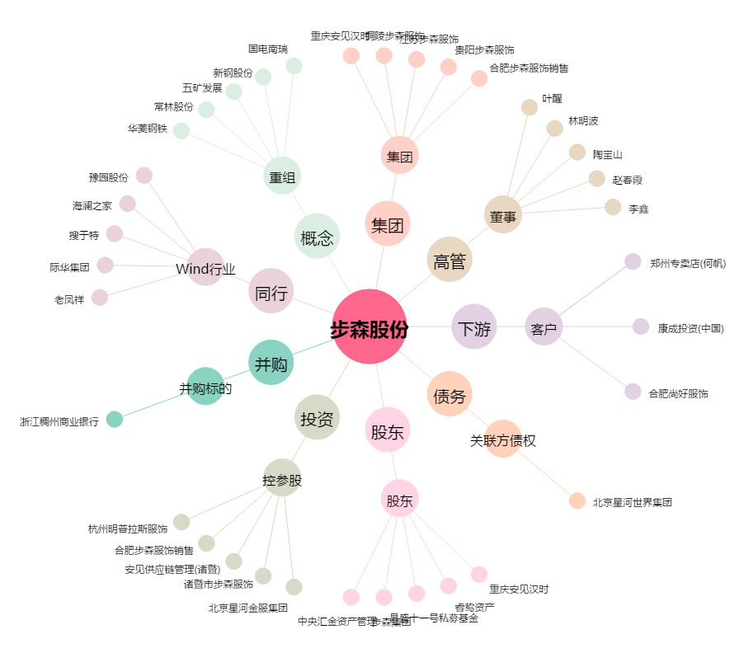
步森股份[002569.SZ] - 关系概览图

